基础功能层
PALib中大多组件功能为Model层，只提供功能不关心显示。要少用继承多用组合的方式在自己的业务脚本去显示、控制和扩展它 324

功能名称 | 游戏图例1 | 游戏图例2 | 功能/脚本路径 | 备注 | 平台
【角色背包】，可以存在多个背包，内置了默认存入和取出动画 | 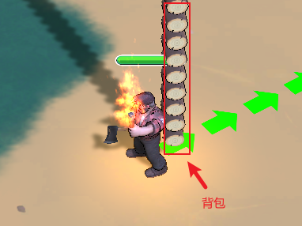 | 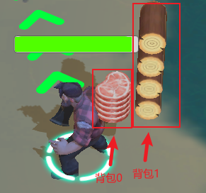 | Inventory/Game/Backpack.cs | 使用方法：挂在GameObject上即可，需要几个背包就挂几个脚本 | Unity/Cocos
【血条】，支持大血量堆叠功能。如果想要传统单管血条的功能，把TotalHealth和MaxHealthOfStack设置成相同的值即可 | 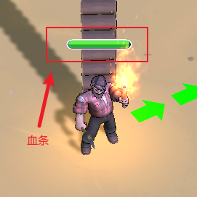 | 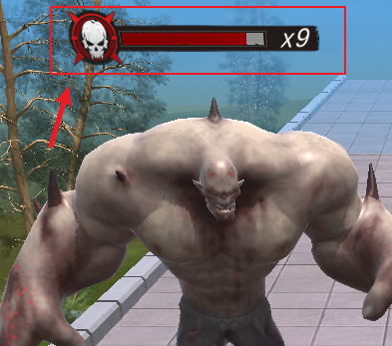 | Inventory/Game/HealthBar.cs | 使用方法：挂在GameObject上即可 | Unity/Cocos
【进度区域】，一般用于存入相应资源进行进度展示和解锁用途 | 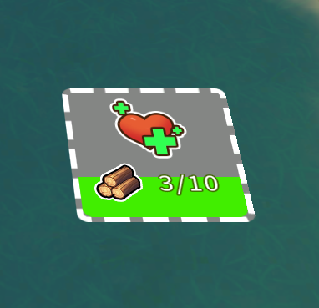 | 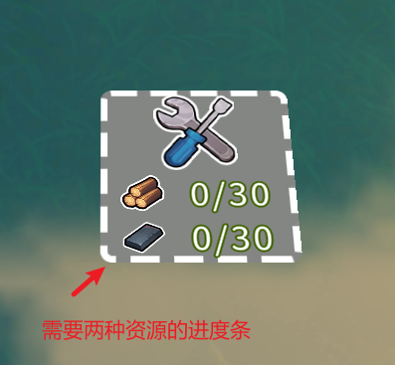 | Inventory/Game/ProgressArea.cs | 使用方法：挂在GameObject上即可，可以配合AreaTrigger使用 | Unity/Cocos
【物品堆放】，把物体整齐码放，支持存入和取出，内置了默认的存取动画 | 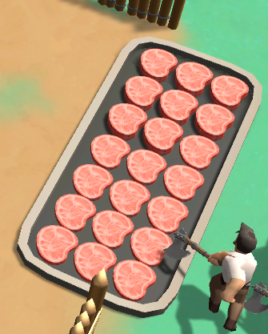 | 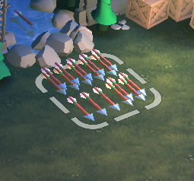 | Inventory/Game/StockArea.cs | 使用方法：挂在GameObject上即可，可以配合AreaTrigger使用 | Unity/Cocos
【指引线】灵活，高性能，只需一次drawcall | 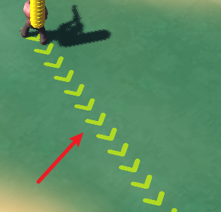 | 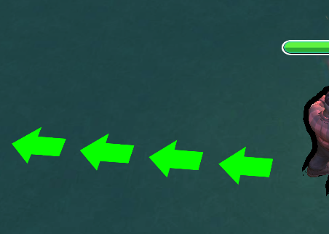 | Inventory/GuideLine/GuideLine.prefab | 使用方法：prefab拖到场景中，设置好发射源和目的地即可 | Unity/Cocos
【指引箭头】，会一直指向目标，内置了一个默认离近行为 | 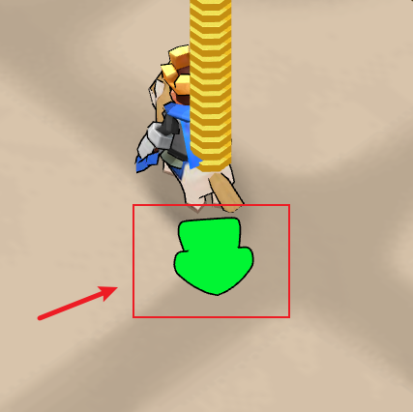 | 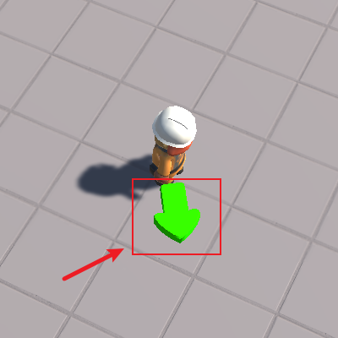 | Inventory/Game/GuideArrow.cs | 使用方法：在自己的箭头物体上挂载此脚本设置好发射源和指向目标即可 内置的默认离近行为：3d版本箭头会自动跳到目标上面并做动画，2d版本箭头直接消失 | Unity/Cocos
【离屏指示器】，会提示屏幕外的目标，支持多个目标 | 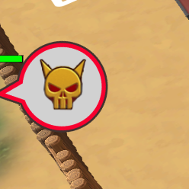 | 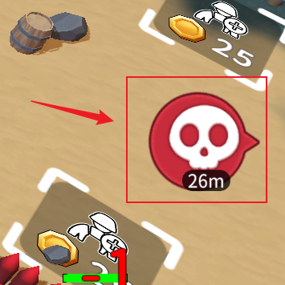 | Inventory/OffScreenIndcator | 使用方法： 第一步：将UIOffScreenIndicatorController.prefab拖到画布中 第二步：在目标物体（例如boss）挂载OffScreenTarget脚本（也可动态挂载）即可 其他设置： 如果不喜欢预置的指示器样式，则可以自己创建一个指示器的UI prefab，并挂载UIOffScreenIndicator脚本，并把这个prefab拖到UIOffScreenIndicatorController中pfbArrowIndicator属性中即可 | Unity/Cocos
【虚拟摇杆】，拖到画布上就可以直接使用 | 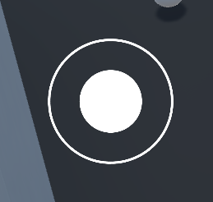 |  | Inventory/Joystick/FloatingJoystick.prefab Inventory/Joystick/FixedJoystick.prefab Inventory/Joystick/DynamicJoystick.prefab Inventory/Joystick/VariableJoystick.prefab | 使用方法：prefab拖到场景中即可 | Unity/Cocos

【敌人生成器】 |  |  | FuncComp/EnemySpawner.cs | 一个泛型敌人生成器，移除敌人和获取全部敌人时间复杂度均为O(1) 使用方法：在EnemySpawner.cs文件中有使用说明 | Unity/Cocos

【路径构建器】，常用于曲线路径的构建 |  |  | 3rdParty/PathCreator |  | Unity

【对象池】，支持泛型，小巧，简单、灵活、高性能、带有错误检测。Unity官方推荐 |  |  | Framework/Pool/TMLPoolManager.cs Framework/Pool/TMLPoolAutoCreator.cs | 使用方法：打开TMLPoolManager.cs，文件里有示例，或者使用自动创建方法 自动创建：Unity菜单栏->PALib->Pooling->Create PoolAutoCreator cocos版本需要自己挂载TMLPoolAutoCreator脚本到空物体上 | Unity/Cocos

【数学类】 |  |  | Framework/TMLMath.cs | 其中包含有些实用的代数和几何函数，例如，判断点是否在扇形区域 判断是否在视锥体内，是否在多边形内，快速距离比较…… | Unity/Cocos

【工具类】 |  |  | Framework/TMLUtils.cs | 包含经常用到的第三类定时器，随机等等实用工具函数 | Unity/Cocos

【角色控制】 |  |  | FuncComp/RigidbodyMovementController.cs FuncComp/Rigidbody2DMovementController.cs FuncComp/TransformMovementController.cs | 挂在主角上，在自己的业务脚本中把虚拟摇杆的Direction属性读出来每帧赋给此类的InputDirection属性，即可实现摇杆对角色的控制 | Unity/Cocos

【可拖拽物体】 |  |  | FuncComp/DraggableObject.cs | 把脚本挂在有Collider组件物体上即可，就可以实现鼠标对物体的拖拽功能

【自由相机】，地编同学在出包测试场景可以使用 |  |  | FuncComp/FreeFlyCamera.cs | 用于在游戏运行时对场景实现漫游功能，使用方法：挂在主相机上即可 | Unity

【第三人称相机】 |  |  | FuncComp/ThirdPersonCamera.cs | 用于跟踪目标的第三人称相机，挂在相机上并设置好目标（一般为角色）即可 | Unity/Cocos

【广告牌】 |  |  | FuncComp/Billboard.cs | 用于实现物体的广告牌三种模式的朝向，一般用于3D UI，例如血条，气泡图标等。挂在物体上即可 | Unity/Cocos

【相机跟随】 |  |  | FuncComp/FollowTargetCamera | 主要用于跟随主角。将脚本挂在相机上即可 | Unity/Cocos

【有限状态机】 |  |  | Framework/FiniteStateMachine.cs | 可以用在任何需要状态机的物体上，例如角色，敌人，NPC等等 | Unity/Cocos

【多语言】 |  |  | Inventory/I18N | TMP文本挂I18NText.cs，图片显示挂I18NImage.cs，多语言内容在 Inspector中配置即可。如果需要运行时多语言则可以在PALib菜单栏创建PALib->I18N->Create Runtime，创建完成之后在Inspector中配置即可，注意，I18NRuntime全局只能有一个 cocos版本需要自己挂载I18NRuntime脚本到空物体上 | Unity/Cocos

【音频管理器】，提供集中播放与相同剪辑最大播放数量上限的功能 |  |  | Inventory/AudioManager.cs | 使用方法：Unity菜单栏->PALib->Audio->Create Audio Manager cocos版本需要自己挂载AudioManager脚本到空物体上 | Unity/Cocos

【寻路】 |  |  | Inventory/PathFinding | 使用方法：Unity菜单栏->PALib->Create 选中创建出来的AStarSolver，在右侧即可创建地图，创建出自己想要的 地图后点击序列化即可。 示例教程：Inventory/PathFinding/Example

【消息广播】 |  |  | Messenger.cs | 使用方法：在脚本文件中有示例 | Unity/Cocos

【Luna管理器】 |  |  | LunaManager.cs | 主要使用里边跳转商城方法：LunaManager.OpenStoreURL() | Unity

【Trigger系统】，不依赖物理引擎，可以稳定触发 |  |  | Inventory/Game/AreaTrigger.cs Inventory/Game/AreaTriggerInteractor.cs | 推荐把AreaTriggerInteractor挂在角色身上 | Unity/Cocos

【预制UI】 |  |  | UI/*.prefab | 包含常用的预置UI，例如虚拟摇杆引导动画。将prefab直接拖到画布中即可，有的会有消息发出，按需监听即可 | Unity

【任意轴排序】，主要用于sprite的按照Y轴进行先后绘制 |  |  | Inventory/2DSorting/SortingGroup.ts | 针对2d游戏覆盖层级问题所开发，把要排序的物体放在统一节点下，在父节点挂载SortingGroup.ts即可，默认按Y轴排序 | Cocos

【DoTween】，提供了常用tween方法 |  |  | 3rdParty/DoTween.ts | 使用方法：里边都是静态方法，直接在代码中按需调用即可 | Cocos

【打点】 |  |  | Inventory/PBASDKController.ts | 使用方法（2选1）： 传统模式：将Inventory/PBA/PBASDK.prefab拖到画布中，之后配置正确的数据，在代码中调用PBASDKController.ins的方法在自己的业务中打点即可。 高性能模式：直接将PBASDKController.ts挂载到canvas上，在属性检查器中取消勾选legacy | Cocos

